INFO DELEGADOS
CÓDEX | Nombre | 1º Apellido | 2º Apellido | Móvil | Email
ANES-1266159-0000 | Silvia | Balboa | Vázquez | 669581650 | silvia_balboa@merck.com
ANES-1266159-0001 | Joan | Barranco | Carretero | 639305356 | juan.barranco@merck.com
ANES-1266159-0002 | Jose Simón | Cassini | Hernández | 629237356 | jose.simon.cassini@merck.com
ANES-1266159-0003 | Jose Maria | Cuesta | Estevez | 609124652 | jose.maria.cuesta.estevez@merck.com
ANES-1266159-0004 | Carolina | Gago | Elorza | 659467783 | carol.gago@merck.com
ANES-1266159-0005 | Silvia | Troncoso | Ojeda | 699453309 | silvia_troncoso@merck.com | 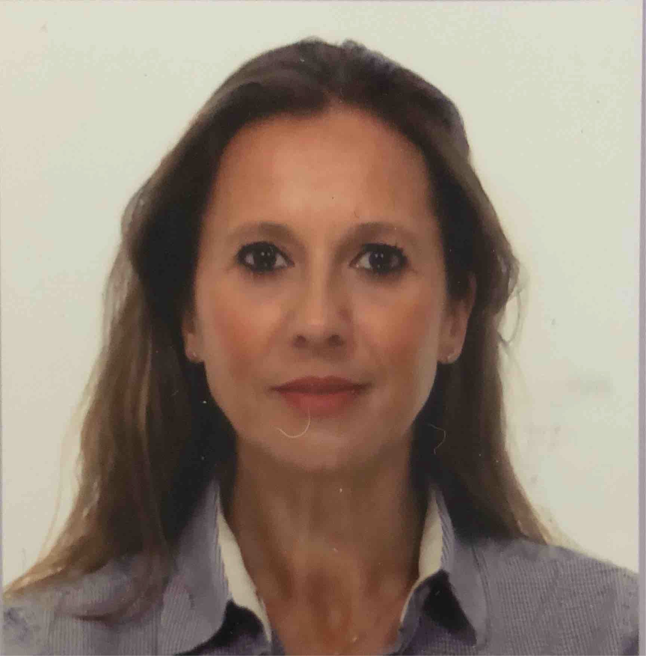
ANES-1266159-0006 | Jose Luis | Garrido | Valdehita | 619374936 | jose.garrido.valdehita@merck.com
ANES-1266159-0007 | Jose Carlos | Gomez | Diaz | 629747742 | jose.carlos.gomez.diaz@merck.com
ANES-1266159-0008 | Federico | Gonzalez de Molina | Losada | 670554879 | Federico.gonzalezdemolina@merck.com
ANES-1266159-0009 | Maria | Gonzalez | Bello | 610107102 | maria.gonzalez5@merck.com
ANES-1266159-0010 | Jose Angel | Martinez | Morencos | 606456392 | jose.angel.martinez.morencos@merck.com
ANES-1266159-0011 | Purificacion | Navarro | Rodríguez | 609251749 | purificacion.navarro@merck.com
ANES-1266159-0012 | Francesc | Osuna | Burgarola | 609258953 | francisco.osuna@merck.com
ANES-1266159-0013 | Jose Luis | Perez | Felipe | 639169789 | jose.luis.perez.felipe@merck.com

FOTOS
